收入预测
 | 2026年 | 产品名称 | 产品类型 | 销售数量 | 销售单价（含税） | 含税销售 | 销售收入（不含税） | 单位BOM材料费 | BOM材料成本 | 毛利率 |  | 平均毛利率 | 2029年 | 产品名称 | 产品类型 | 销售数量 | 销售单价（含税） | 含税销售 | 销售收入（不含税） | 单位BOM材料费 | BOM材料成本 | 毛利率 |  | 平均毛利率
 |  | 高视高清 | RGP | 1,000 | 0.0500 | 50.00 | 44.25 | 0.0065 | 6.50 | 1% | 43.81 |  |  | 高视高清 | RGP | 3,000 | 0.0500 | 150.00 | 132.74 | 0.0065 | 19.50 | 65% | 46.46
 |  | 高视高清 | 离焦镜片（副） | 25,000 | 0.0350 | 875.00 | 774.34 | 0.0155 | 387.17 | 75% | 193.58 |  |  | 高视高清 | 离焦镜片（副） | 100,000 | 0.0350 | 3,500.00 | 3,097.35 | 0.0155 | 1,548.67 | 80% | 619.47
 |  | 高视高清 | OK镜（国内） | 5,000 | 0.0550 | 275.00 | 243 | 0.0100 | 50.00 | 1% | 240.93 |  |  | 高视高清 | OK镜（国内） | 90,000 | 0.0550 | 4,950.00 | 4,380.53 | 0.0100 | 900.00 | 65% | 1,533.19
 |  | 高视高清 | OK镜（国际） |  | 0.0700 | - | - | 0.0100 | - |  | - |  |  | 高视高清 | OK镜（国际） | 20,000 | 0.0700 | 1,400.00 | 1,238.94 | 0.0100 | 200.00 | 80% | 247.79
 |  |  |  |  |  |  |  |  |  |  | - |  |  | 高视高清 | 隐形眼镜 |  |  | 1,356.00 | 1,200.00 |  |  | 40% | 720.00
 |  | 总计 |  |  |  | 1,200.00 | 1,061.95 |  | 443.67 | 392.63 | 478.32 | 55% |  | 总计 |  |  |  | 11,356.00 | 10,049.56 |  | 2,668.17 | 2,361.21 | 3,166.90 | 68%

 | 2027年 | 产品名称 | 产品类型 | 销售数量 | 销售单价（含税） | 含税销售 | 销售收入（不含税） | 单位BOM材料费 | BOM材料成本 | 毛利率 |  | 平均毛利率 | 2030年 | 产品名称 | 产品类型 | 销售数量 | 销售单价（含税） | 含税销售 | 销售收入（不含税） | 单位BOM材料费 | BOM材料成本 | 毛利率 |  | 平均毛利率
 |  | 高视高清 | RGP | 1,500 | 0.0500 | 75.00 | 66.37 | 0.0065 | 9.75 | 25% | 49.78 |  |  | 高视高清 | RGP | 5,000 | 0.0500 | 250.00 | 221.24 | 0.0065 | 32.50 | 65% | 77.43
 |  | 高视高清 | 离焦镜片（副） | 32,000 | 0.0350 | 1,120.00 | 991.15 | 0.0155 | 495.58 | 75% | 247.79 |  |  | 高视高清 | 离焦镜片（副） | 150,000 | 0.0350 | 5,250.00 | 4,646.02 | 0.0155 | 2,323.01 | 80% | 929.20
 |  | 高视高清 | OK镜（国内） | 12,000 | 0.0550 | 660.00 | 584.07 | 0.0100 | 120.00 | 25% | 438.05 |  |  | 高视高清 | OK镜（国内） | 150,000 | 0.0550 | 8,250.00 | 7,300.88 | 0.0100 | 1,500.00 | 65% | 2,555.31
 |  | 高视高清 | OK镜（国际） | 5,000 | 0.0700 | 350.00 | 309.73 | 0.0100 | 50.00 | 40% | 185.84 |  |  | 高视高清 | OK镜（国际） | 40,000 | 0.0700 | 2,800.00 | 2,477.88 | 0.0100 | 400.00 | 80% | 495.58
 |  |  |  |  |  |  |  |  |  |  | - |  |  | 高视高清 | 隐形眼镜 |  |  | 6,102.00 | 5,400.00 |  |  | 40% | 3,240.00
 |  | 总计 |  |  |  | 2,205.00 | 1,951.33 |  | 675.33 | 597.63 | 921.46 | 53% |  | 总计 |  |  |  | 22,652.00 | 20,046.02 |  | 4,255.51 | 3,765.94 | 7,297.52 | 64%

 | 2028年 | 产品名称 | 产品类型 | 销售数量 | 销售单价（含税） | 含税销售 | 销售收入（不含税） | 单位BOM材料费 | BOM材料成本 | 毛利率 |  | 平均毛利率
 |  | 高视高清 | RGP | 2,000 | 0.0500 | 100.00 | 88.50 | 0.0065 | 13.00 | 65% | 30.97
 |  | 高视高清 | 离焦镜片（副） | 70,000 | 0.0350 | 2,450.00 | 2,168.14 | 0.0155 | 1,084.07 | 75% | 542.04
 |  | 高视高清 | OK镜（国内） | 45,000 | 0.0550 | 2,475.00 | 2,190.27 | 0.0100 | 450.00 | 50% | 1,095.13
 |  | 高视高清 | OK镜（国际） | 10,000 | 0.0700 | 700.00 | 619.47 | 0.0100 | 100.00 | 70% | 185.84
 |  |  |  |  |  |  |  |  |  |  | -
 |  | 总计 |  |  |  | 5,725.00 | 5,066.37 |  | 1,647.07 | 1,457.58 | 1,853.98 | 63%

 |  |  | 总金额 | 年摊销金额 | 一台机床24小时3班倒年可生产OK镜5W
 |  | 无形资产摊销 | 13,000,000.00 | 1,300,000.00 | 一台机床工作8小时可生产OK镜2W
 |  | 工时 | 6分钟

硬性接触镜（欧普） |  |  |  | 角膜塑形镜（爱博） |  |  |  | 人工晶状体（爱博） |  | 单位成本
年销量 | 666,247.00 |  |  | 年销量 | 402,854.00 |  |  | 年生产量 | 2,196,900.00
直接材料 | 60,547,372.24 | 90.88 |  | 直接材料 | 8,232,991.12 | 20.44 |  | 年销量 | 1,738,454.00
直接人工 | 17,715,830.34 | 26.59 |  | 直接人工 | 10,687,785.75 | 26.53 |  | 直接材料 | 12,649,664.42 | 7.28
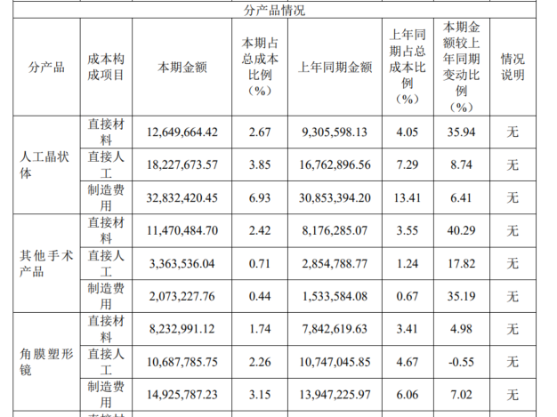
制造费用 | 9,687,902.59 | 14.54 |  | 制造费用 | 14,925,787.23 | 37.05 |  | 直接人工 | 18,227,673.57 | 10.48
运费 | 1,156,975.76 | 1.74 |  | 成本合计 | 33,846,564.10 | 84.02 |  | 制造费用 | 32,832,420.45 | 18.89
成本合计 | 89,108,080.93 | 133.75 |  |  |  |  |  | 成本合计 | 63,709,758.44 | 36.65

营业成本 | 89,108,080.93 |  |  | 营业成本 | 33,846,564.10
销售量 | 666,247.00 |  |  | 销售量 | 402,854.00 |  |  | 营业成本 | 63,709,758.44 | 587,728,398.89
单位成本 | 133.75 |  |  | 单位成本 | 84.02 |  |  | 销售量 | 1,738,454.00
毛利率 | 88.31% |  |  | 毛利率 | 85.68% |  |  | 单位成本 | 36.65
收入金额 | 1,144.11 |  |  | 收入金额 | 586.71 |  |  | 毛利率 | 89.16%
 |  |  |  |  |  |  |  | 收入单价 | 338.08

 |  |  |  | 隐形眼镜
 |  |  |  | 年销量 | 214,121,431.00 |  |  | 其他手术产品
 |  |  |  | 直接材料 | 174,969,861.98 | 0.82 |  | 年销量
 |  |  |  | 直接人工 | 52,037,829.21 | 0.24 |  | 直接材料 | 11,470,484.70
 |  |  |  | 制造费用 | 87,402,543.24 | 0.41 |  | 直接人工 | 3,363,536.04
 |  |  |  | 成本合计 | 314,410,234.43 | 1.47 |  | 制造费用 | 2,073,227.76
 |  |  |  |  |  |  |  | 成本合计 | 16,907,248.50
 |  |  |  | 营业成本 | 314,410,234.43
 |  |  |  | 销售量 | 214,121,431.00
 |  |  |  | 单位成本 | 1.47 |  |  | 营业成本 | 16,907,248.50
 |  |  |  | 毛利率 | 26.18% |  |  | 销售量
 |  |  |  | 收入金额 | 1.99 |  |  | 单位成本 | #DIV/0!
 |  |  |  |  |  |  |  | 毛利率 | 39.67%
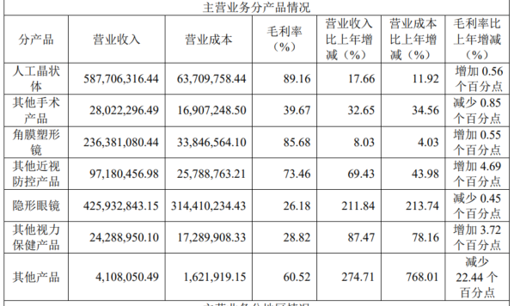
 |  |  |  |  |  |  |  | 收入金额 | #DIV/0!

